Fedlap
202/2023. TANÉVI
SPORTLÖVŐ DIÁKOLIMPIA® MEGYEI DÖNTŐ




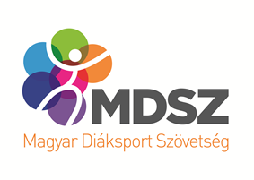

Megye:

Helyszín:

Időpont: 2023. 04.

EREDMÉNYEK

